Φύλλο1
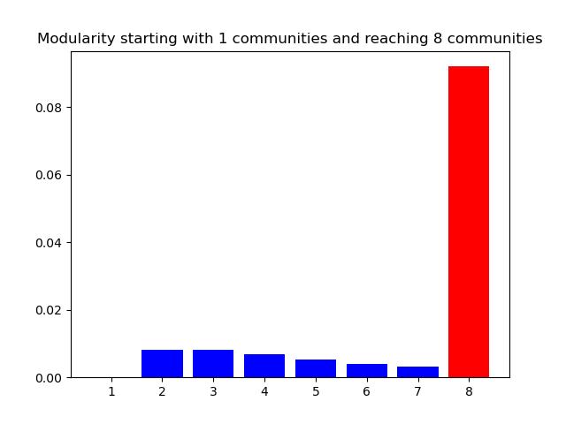
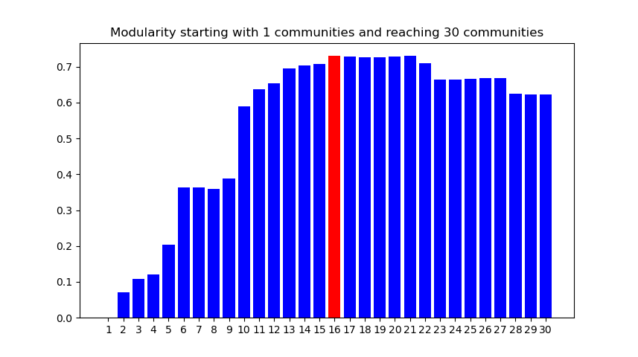
Τμήμα Μηχανικών Η/Υ και Πληροφορικής Πανεπιστημίου Ιωαννίνων ΜΥΕ047: Αλγόριθμοι για Δεδομένα Ευρείας Κλίμακας Ακαδημαϊκό Έτος 2021-22 Διδάσκων: Σπύρος Κοντογιάννης
2ο Σετ Ασκήσεων: Ανίχνευση Κοινοτήτων Σε Γραφήματα Κοινωνικών Δικτύων Μέσω Τεχνικών Συσταδοποίησης
 | ΑΜ | ΕΠΩΝΥΜΟ |  | ΟΝΟΜΑ
ΦΟΙΤΗΤΗΣ-ΤΡΙΑ 1 | 3088 | Τζώρτζης |  | Ευάγγελος |  |  |  |  |  |  |  |  |  | Πείραμα 2 |  | Επιστροφή
ΦΟΙΤΗΤΗΣ-ΤΡΙΑ 2 |  |  |  |  |  |  |  |  |  |  |  |  |  |  |  |  |  | Πείραμα 3 | Επιστροφή
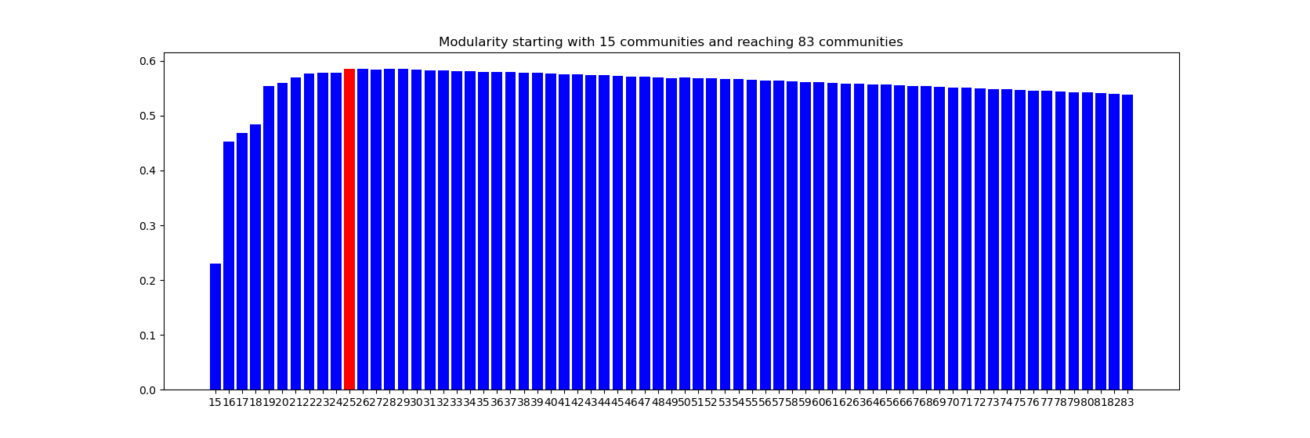
 |  |  |  |  |  |  |  |  |  | Πείραμα 1 |  | Επιστροφή
 | Εισόδοι: |  |  |  |  | Εξόδοι:
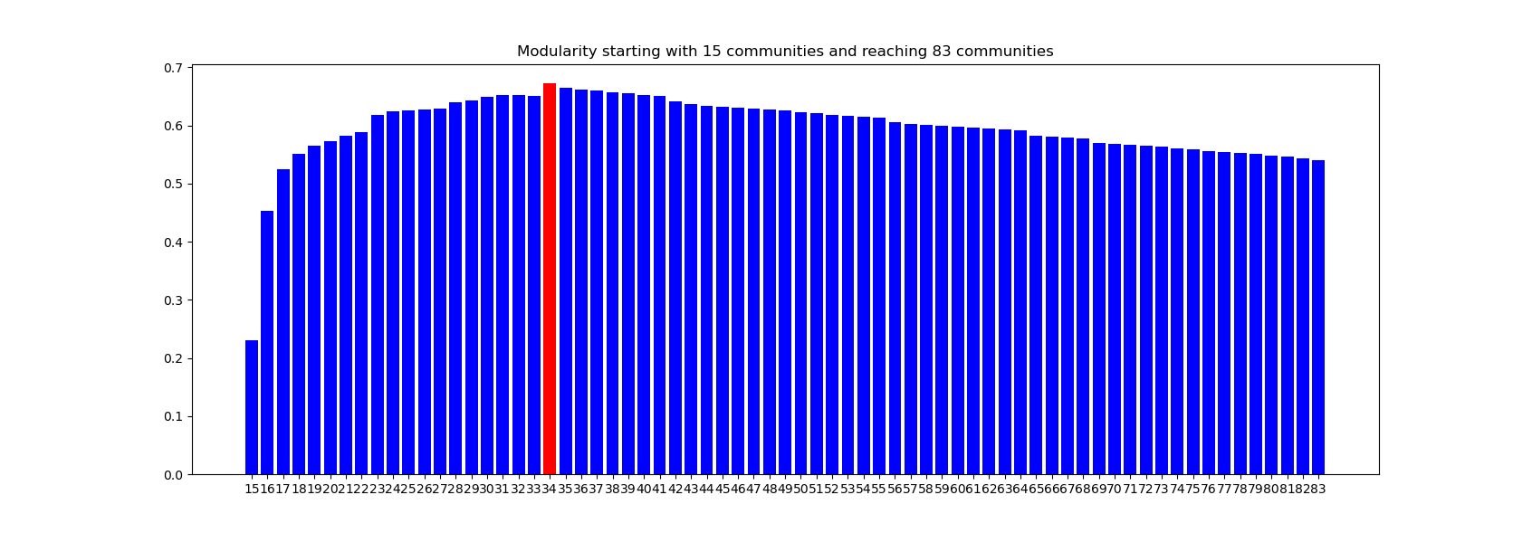
 | Γράφημα: | Παραμετροποίηση Γραφήματος (τυχαίες ακμές ή κύκλος Hamilton): | Αλγόριθμος (ΝΧ ή OWN): | Ποσοστό Ακμών Betweenness: | Αριθμός κοινοτήτων στην συσταδοποίηση: | Μέγιστο modularity: | Αριθμός διαχώρισης με μέγιστο modularity: | Χρόνος υπολογισμού (sec): | Modularity Barplot Link
Πείραμα 1 | L,500 - γράφημα με 332 κόμβους και 499 ακμές | - | NX | 1 | 83 (max) | 0.67 | 34 | 29.77 | πείραμα 1
Πείραμα 2 | L,500 - γράφημα με 332 κόμβους και 499 ακμές | - | NX | 0.1 | 83 (max) | 0.585 | 25 | 10.59 | πείραμα 2
Πείραμα 3 | L,500 - γράφημα με 332 κόμβους και 499 ακμές | - | OWN | 1 | 83 (max) | 0.6 | 29 | 14.15 | πείραμα 3
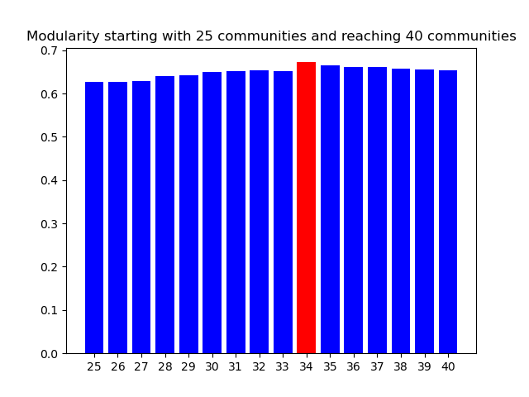
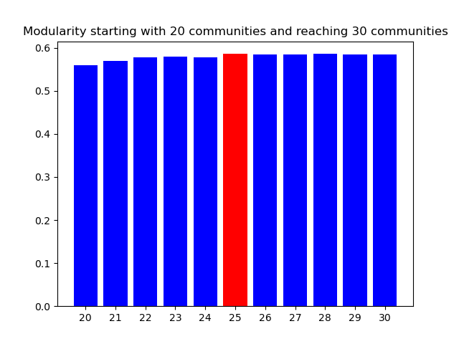
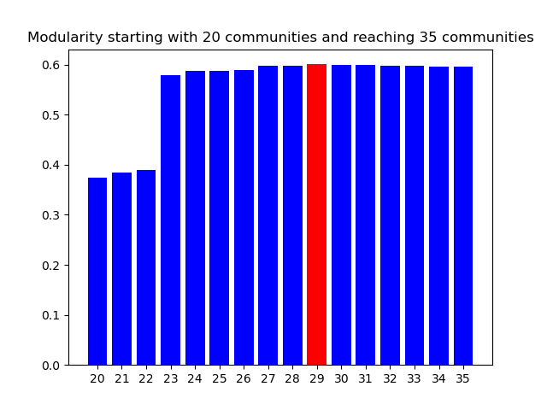
Πείραμα 4 | L,500 - γράφημα με 332 κόμβους και 499 ακμές | - | OWN | 0.1 | 83 (max) | 0.3925 | 34 | 7,716 | πείραμα 4
Πείραμα 5 | L,500 - γράφημα με 332 κόμβους και 499 ακμές (779 ακμές μετα τον κύκλο Hamilton) | Κύκλος Hamilton | NX | 1 | 8 (max) | 0.5939 | 8 | 20.22 | πείραμα 5
Πείραμα 6 | L,500 - γράφημα με 332 κόμβους και 499 ακμές (779 ακμές μετα τον κύκλο Hamilton) | Κύκλος Hamilton | NX | 0.1 | 8 (max) | 0.57 | 8 | 6.97 | πείραμα 6
Πείραμα 7 | L,500 - γράφημα με 332 κόμβους και 499 ακμές (779 ακμές μετα τον κύκλο Hamilton) | Κύκλος Hamilton | OWN | 1 | 8 (max) | 0.28 | 7 | 5.28 | πείραμα 7
Πείραμα 8 | L,500 - γράφημα με 332 κόμβους και 499 ακμές (779 ακμές μετα τον κύκλο Hamilton) | Κύκλος Hamilton | OWN | 0.1 | 8 (max) | 0.144 | 8 | 7.28 | πείραμα 8
Πείραμα 9 | L,250 - γράφημα με 223 κόμβους και 249 ακμές | - | OWN | 1 | 30 | 0.792 | 20 | 2.57 | πείραμα 9
Πείραμα 10 | L,250 - γράφημα με 223 κόμβους και 249 ακμές (261 ακμές μετα τις τυχαίες ακμές) | Τυχαίες ακμές RE,2,0.05 | OWN | 1 | 30 | 0.78 | 21 | 2.46 | πείραμα 10
Πείραμα 11 | L,250 - γράφημα με 223 κόμβους και 249 ακμές (456 ακμές μετα τις τυχαίες ακμές και τον κύκλο Hamilton) | Τυχαίες ακμές RE,2,0.06 και κύκλος Hamilton | OWN | 1 | 30 (αλλαγή max τιμής) | 0.729 | 16 | 4,452 | πείραμα 11
Πείραμα 12 | R,100,0.05 - γράφημα με 223 κόμβους και 243 ακμές | - | OWN | 1 | 8 (max) | 0.092 | 8 | 1.39 | πείραμα 12

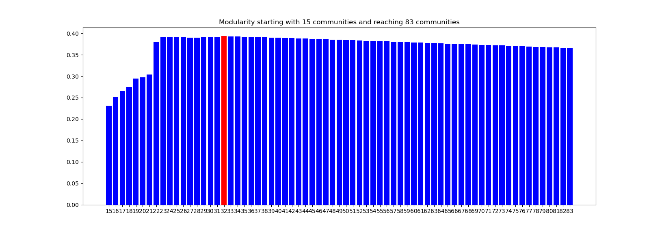
 |  |  |  |  |  |  |  |  |  |  | Πείραμα 4 |  | Επιστροφή
 |  |  |  |  |  |  |  |  |  |  |  |  |  |  |  |  |  |  |  | Πείραμα 6 | Επιστροφή
 |  |  |  |  |  |  |  |  |  |  |  |  |  |  | Πείραμα 5 |  | Επιστροφή
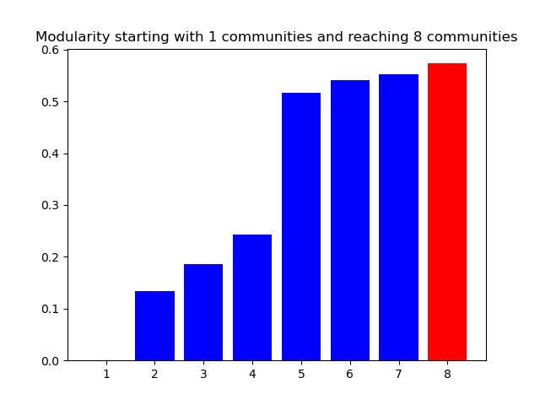
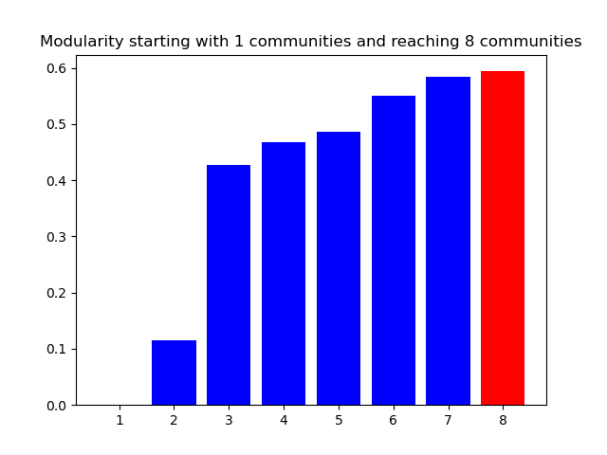

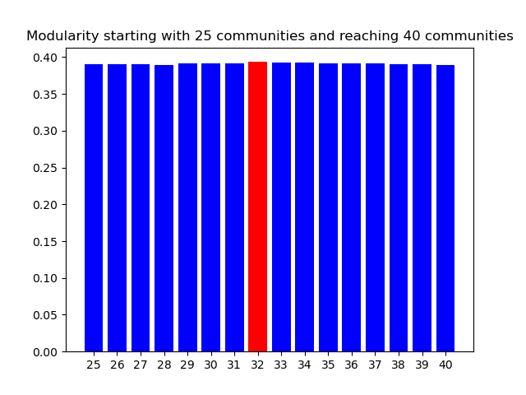

 |  |  |  |  |  |  |  |  |  |  |  |  |  | Πείραμα 9 |  | Επιστροφή
 |  |  |  |  |  |  |  |  |  |  | Πείραμα 8 |  | Επιστροφή |  |  |  |  |  |  | Πείραμα 10 | Επιστροφή

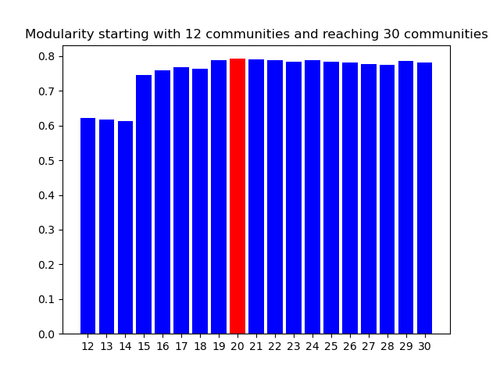
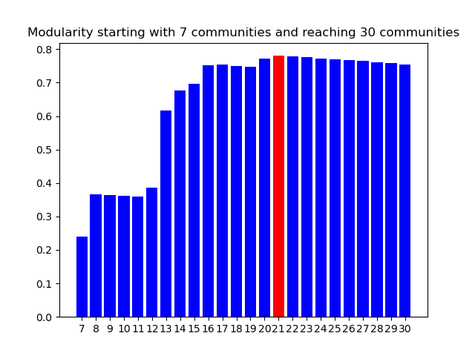
 |  |  |  | Πείραμα 7 |  |  | Επιστροφή
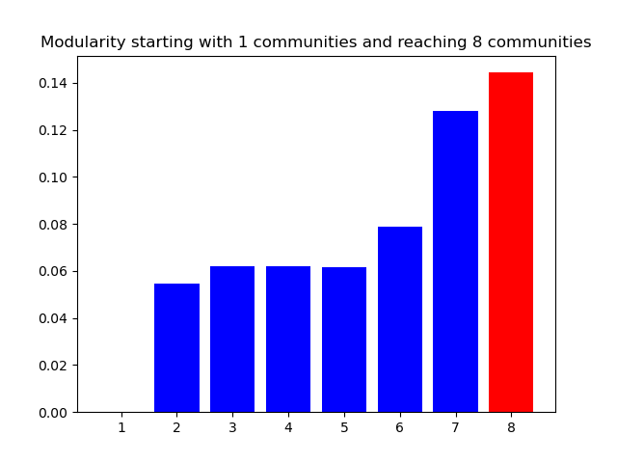
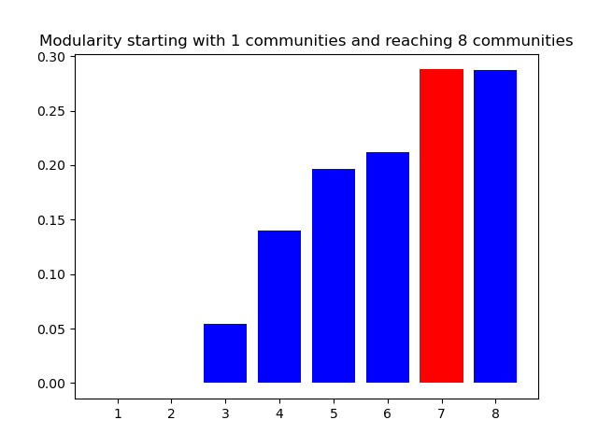

 |  |  |  |  |  |  |  |  |  |  |  |  |  |  |  |  |  |  |  | Πείραμα 12 | Επιστροφή

 |  |  |  |  |  |  |  |  |  |  |  |  |  | Πείραμα 11 |  | Επιστροφή

